Sheet3
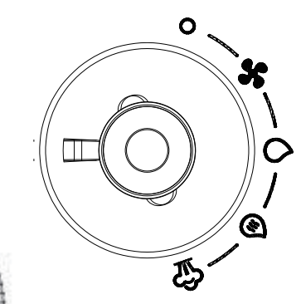
Power Off

Suction Mode

Cold Water Mode

Hot Water Mode

Steam Mode

